8 Histórico de Treinos
Historico de treinos
 | Data
 | Local
 | Indoor / Outdoor
 | Descrição do Treino
 | Arma (própria / do clube) - buscar no Acervo
 | Qtd disparos
 | Distancia
 | Resultados do timer
 | Pontuação
 | Munição: Própria / do clube / original / recarga - buscar no Estoque e baixar
 | Detalhes da Munição
 | Tipos de alvos
 | Fotos dos Alvos
 | Marcar os disparos nos alvos (ver como fazer)

 |  | Ballistc X | https://www.youtube.com/watch?v=0Q4Vpj9NogI
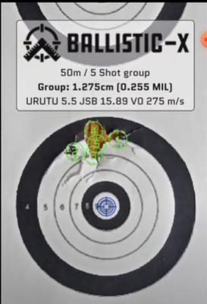
 | Baixar estoque de munições (originais / recargas)

97 TutorialRecarga
RECARGA |  |  |  |  |  |  | Etapas da Recarga - passo a passo, vídeos, dicas
 |  |  |  |  |  |  | Recarga Segura
1 | Lavagem e Verificação dos Estojos

 | Lavar os estojos
 | Colocar os estojos desespoletados no tamboreador.
 | Acrescentar: 500g de mídias / 100 a 150 estojos / agua até cobrir / CIF e Acido Citrico ou Shampoo Asfer e pó B5
 | Deixar limpar por pelo menos 0h30. O ideal é 1h.
 | Lavar os estojos em agua e separar as mídias.
 | Colocar as midias e os estojos no forno pré aquecido para secar durante 10min

 |  |  |  |  |  |  | Qtd | Gramas
 | CARGA MÁXIMA DO TAMBOREADOR |  |  |  |  |  |  | 1250
 | Simulação de Carga do Tamboreador
 | Estojos |  |  | unidade |  |  | 100 | 350
 | Mídia |  |  | ml no copo de medidas |  |  | 100 | 570
 | Agua |  |  | ml no copo de medidas |  |  | 250 | 250
 | CIF ou Shampoo Asfer |  |  | colheres de sopa |  |  | 3 | 45
 | Acido Citrico ou Pó B5 |  |  | colheres de sopa |  |  | 3 | 45
 |  |  |  |  |  |  |  | 1260

 | Descartar estojos avariados
 | Verificar a integridade dos estojos e descartar os avariados.

3 | 1º Die - Recalibragem e Desespoletamento (só para recalibrar)

 | Ajustar o Die
 | 1. Inserir o Shell Holder sem estojo e descer a alavanca, para elevar ao máximo o Shell Holder.
 | 2. Rosquear o Die na prensa até encostar no Shell Holder. Por enquanto, deixar o pino desespoletador escondido, sem aparecer para fora do Die.
 | 3. Desrosquear um pouquinho, para o Shell Holder não bater no Die durante o processo. Deixar o mais próximo possível, mas sem encostar e testar se a alavanca está subindo e descento sem travar. Voltar o mínimo possível, para que a Recalibragem possa resolver o problema da criação da bolsa na base do estojo.
 | 4. Travar a porca do Die.
 | 5. Rosquear o pino desespoletador. Ele deve ficar aparecendo o mínimo possível, só o suficiente para remover a espoleta. Se descer demais, pode pegar no fundo do esto e também prejudicar a calibragem.
 | 6.Travar a rosca do pino desespoletador.

 | Realizar o Desespoletamento e Recalibragem dos Estojos

 | Verificar a Calibragem dos estojos e recalibrar os necessários
 | Verificar no Gauge se os estojos estão 100% calibrados.
 | Separar os que não estiverem calibrados para calibragem no 4º Die (Calibrador Total).
 | Calibrador Total serve para calibrar a cápsula ANTES de se iniciar a recarga e corrigir o estufamento da base da cápsula. Faz-se logo após o desespoletamento, e ANTES de expandir a boca.
 | Vefiricar novamente no Gauge e repetir a retifica, se for necessário.
 | Descartar os estojos que não forem recuperados.

 | Limpar o Bolso das Espoletas
 | Utilizar ferramenta adequada ou uma chave de fenda, antes de espoletar.
4 | Espoletamento

 | Utilização de EPI's. Utilizar óculos de proteção e luvas
 | Colocar a espoleta virada para cima no pino, colocar um estojo no die e empurrar a alavanca para trás, verificando para ajustar até que a espoleta seja cravada levemente negativa para dentro do estojo.

5 | 2º Die - Abertura da Boca do Estojo

 | Ajustar o Die
 | 1. Inserir o Shell Holder, colocar um estojo e descer a alavanca até subir o estojo no máximo.
 | 2. Rosquear o Die do abridor de boca até descer e encostar no estojo.
 | 3. Levantar a alavanca para baixar o estojo.
 | 4. Rosquear o pino mais uma volta, para descer mais um pouco.
 | 5. Abaixar a alavanca novamente para abrir a boca do estojo.
 | 6. Colocar uma ponta para ver se está encaixando firmemente. Ela tem que parar em cima do estojo sem cair. Não pode abrir demais, só o suficiente para a ponta parar.
 | 7. Se não estiver bom, rosquear o pino mais meia volta ou uma volta e testar a ponta novamente, repetindo os processos até ficar perfeito. Não pode abrir muito, ou o estojo pode rachar.
 | 8. No caso das pontas pintadas, abrir o suficiente para que a ponta entre sem raspar, para que não crie rebarbas da tinta raspada.
 | 9. Rosquear a porca do abridor de boca para travar na posição.
 | Realizar o Espoletamento e Abertura da boca dos Estojos

6 | Ajustar o Polvorímetro e colocar da Pólvora no Estojo

 | Ajustar o Polvorímetro
 | 1. Encaixar o polvorímetro sobre o Die de abertura de boca do estojo e travar o parafuso para ele não girar.
 | 2. Colocar pólvora no polvorímetro e tampar a pólvora e o polvorímetro.
 | 3. Calibrar a balança com o peso de 100g padrão, ajustar para grains e depois tirar a tara com um estojo espoletado (ou com o cadinho).
 | 4. Travar a roca do polvorímetro, descartar as 3 primeiras pesagems e depois tirar uma medida de pólvora no estojo e colocar na balança para ver o peso da pólvora em grains.
 | 5. Devolver a pólvora para o polvorímetro e ajustar o polvorimetro (sentido horário fecha e anti horário abre) e travar a rosca novamente.
 | 6. Descartar as 3 primeiras pesagens e colocar outra dosagem de pólvora do polvorímetro no estojo.
 | 7. Repetir até que o Polvorímetro esteja ajustado com a dosagem de pólvora desejada.
 | 8. Confirmar se a rosca está travada.
 | 9. Depois de regulado, fazer mais duas pesagens de pólvora para garantir que está correto.

 | Realizar a carga de pólvora no estojo e inspeção visual
 | Após colocar a pólvora no estojo, colocá-lo na Bandeja de recarga.
 | Fazer pesagens da pólvora para checagem da dosagem do polvorímetro a cada 20 cargas.
 | Após encher a bandeja de estojos, fazer a inspeção visual da pólvora nos estojos.

7 | 3º Die - Assentamento do Projétil e Crimpagem

 | Ajustar o Die - Modo 1 - Usando Paquímetro
 | 1. Assentar o projetil sobre o estojo e colocar no shell holder.
 | 2. Regular o Die aparecendo pouca coisa abaixo da altura da prensa. Baixar totalmente o pino.
 | 3. Vá subindo aos poucos e verificando a munição até ficar do tamanho (AOL) desejado, medindo com o paquimetro. Subir um pouquinho de cada vez e verificar até achar o ponto. Cuidado para não passar do ponto.
 | 4. Levantar totalmente o pino.
 | 5. Subir novamente a munição até o máximo e verificar a altura do Die, abaixando aos poucos até dar o crimp e então travar o die. O crimp tem que ser leve, o estojo não pode ficar no mesmo nível do projétil, tem que ficar saliente. Quando achar o ponto, travar o die.
 | 6. Subir totalmente a munição e descer o pino até tocar na ponta e ficar bem apertado. Travar o pino.
 | 7. Está pronto para fazer as outras munições.

 | Ajustar o Die - Modo 2 - Usando Munição Pronta como modelo
 | 1. Rosquear o Die na prensa, deixando aparecer apenas uma pontinha abaixo da linha da prensa.
 | 2. Rosquear o pino de cravação do estojo no máximo para CIMA.
 | 3. Colocar uma munição pronta, que vai servir como padrão e baixar a alavanca no máximo, para o cartucho subir até o topo.
 | 4. Abaixar o Die aos poucos, até sentir que tocou firme o crimp do estojo e então travar o die. O crimp tem que ser leve, o estojo não pode ficar no mesmo nível do projétil, tem que ficar saliente.
 | 5. Rosquear o pino de cravação até enconstar na munição ficando bem apertado e travar a porca do pino.
 | 6. Está pronto para fazer as outras munições.

 | OPCIONAL: UTILIZAÇÃO DO 4º DIE: TAPER CRIMP
 | Pode-se utilizar o 3º DIE apenas para cravar a ponta, e deixar para fazer o Crimp com o 4º DIE, o Taper Crimp. Dessa forma, garante-se a melhor qualidade do Crimp.

8 | Checagem Final e Finalização

 | Fazer a Checagem final da munição no Gauge
 | Checar a munição pronta no gauge.
 | As munições reprovadas devem ser calibradas no 4º Die (Factory Crimp), que serve para calibrar munições DEPOIS de prontas.
 | Se não resolver ou não tiver o Die, utilizar o Martelo de Inércia para desmontar a munição.
 | Fazer a Checagem final da munição no Paquímetro
 | Utilizar o paquimetro para checar a altura da munição pronta. Recomendação: 29,3 cm. Variação de 0,15 a mais ou a menos é aceitável.
 | Se ficou muito grande, pode ser corrigida, passando pelo Taper Crimp novamente.
 | Se ficou muito pequena, deve ser desmontada com o Martelo de Inércia.
 | Essa etapa pode ser feita durante a recarga, checando cada uma das munições com o paquimetro travado. Ver se passa.

 | Devolver a pólvora que sobrou no polvorímetro para o frasco de pólvora.
 | Realizar a limpeza dos equipamentos e Gauge, lubrificar e guardar.

MEDIDAS 9mm: POLVORA, PROJÉTIL, AOL

 | AOL

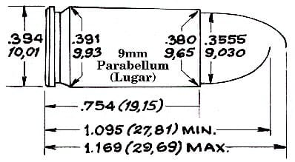
 |  |  |  |  |  |  | AOL - medidas que eu fiz

 |  |  |  |  |  |  | ORIGINAIS CBC
 |  |  |  |  |  |  |  | CBC NTA | 29.25
 |  |  |  |  |  |  |  | CBC ETOG | 29.29
 |  |  |  |  |  |  | CTPEVG
 |  |  |  |  |  |  |  | ETOG | 29.20

 | PÓLVORA

CBC

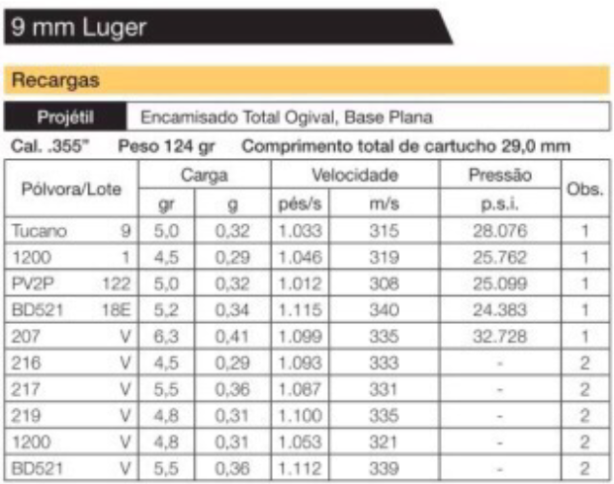

 |  |  |  |  |  |  | Pólvora / Queima
 |  |  |  |  |  |  | 216 | 0.35
 |  |  |  |  |  |  | 219 | 0.40
 |  |  |  |  |  |  | 217 | 0.55
 |  |  |  |  |  |  | 231 | 0.65
 |  |  |  |  |  |  | 221 | 0.74
 |  |  |  |  |  |  | 207 | 0.75
 |  |  |  |  |  |  | 210 | 0.85
 |  |  |  |  |  |  | 220 | 0.95

 |  |  |  |  |  |  | Qto + lenta, + pólvora
 |  |  |  |  |  |  | Qto + rápida, - pólvora
 |  |  |  |  |  |  | Qto + pesado o projétil, - pólvora
 |  |  |  |  |  |  | Qto + leve o projétil, + pólvora

 | PROJÉTIL

 | Sobre as medidas dos projéteis para 9mm.
 | Se a medida do cano for .355in: projétil jaquetado deve ser .355 e pintando no mínimo .356.
 | Se a medida do cano for .356in: projétil jaquetado .356 ou .355 e pintado .357.
 | Isso faz toda (e muita) diferença na precisão e pra evitar o chumbamento, porque projétil menor que o cano não "veda" e parte da pressão e queima da pólvora passa por ele chegando até a derretê-lo deixando chumbo no raiamento.

 | TH9 | Barrel Length: 4.27 in. / 3.54 in.

 | RECEITAS - 9mm

 |  | Pólvora | gr |  | Ponta | AOL |  | Fator
 |  |  | sugestões | minha | gr | sugestões | minha
 |  | CBC 231 | 6.2 |  | 125
 |  | CBC 231 | 4,8 a 6,2 | 5.0 | 125 |  | 28,7 a 29,0
 |  | CBC 219 | 4,2 a 4,5 | 4.3 | 125 |  | 28,7 a 29,0
 |  | FOX TP | 4,0 a 4,7 | 4.3 | 125 |  | 28,7 a 29,0

 | RECEITAS - 38

 |  | Pólvora | gr |  | Ponta | AOL |  | Fator
 |  |  | sugestões | minha | gr | sugestões | minha
 |  | CBC 216 | 3.9 |  | 158
 |  | CBC 219 | 3,2 a 3,9 |  | 158

 | RECEITAS - 357

 |  | Pólvora | gr |  | Ponta | AOL |  | Fator
 |  |  | sugestões | minha | gr | sugestões | minha
 |  | CBC 220 | 13.6 |  | 158

Armeiro
Cliente
 | Nome
 | Sexo
 | Nascimento
 | RG
 | CPF
 | Endereço
 | Telefone
 | e-mail

Arma |  | CADA CLIENTE PODE TER VÁRIAS
 | Tipo
 | Fabricante
 | Modelo
 | Calibre
 | Serial
 | Cor
 | Fotos
 | Marcas de uso relevantes
 | Customizações verificadas
 | Observações
 | Termo de recebimento

Documentos
 | Lista das copias de documentos entregues (verificar validade)
 | CR, CRAF, GT

Acessórios
 | Lista de tudo que foi deixado junto com a arma

Serviços
 | Data da Entrada
 | Serviço 1 | Preço
 | Serviço 2 | Preço
 | Serviço 3 | Preço
 | Serviço 4 | Preço
 | Serviço 5 | Preço
 | Serviço 6 | Preço
 | Serviço 7 | Preço
 | Serviço 8 | Preço
 | Serviço 9 | Preço
 | Serviço 10 | Preço
 | Preço Total / Desconto / Preço final
 | Forma de Pagamento
 | Parcelas
 | Observações
 | Data de Entrega
 | Emissão do Orçamento / Pedido

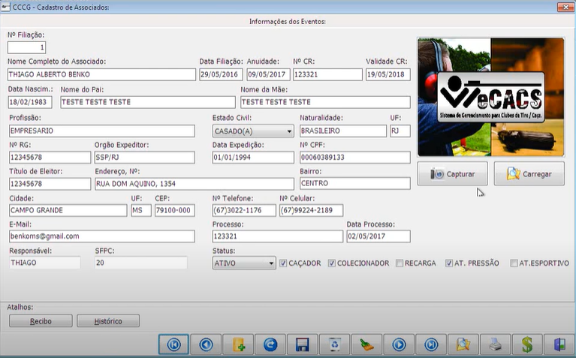
Documentos
 | Termo de Devolução
 | Recibo de pagamento
 | NF

 | SERVICO |  | PRECO | PRAZO ESTIMADO
 | Certificado de Registro Atirador
 | Certificado de Registro Caçador
 | Certificado de Registro Colecionador
 | Certificado de Registro Armas de Pressão
 | Autorização de Compra de Armas
 | Autorização de Compra de Munição
 | Guia de Tráfego
 | Apostilamento Máquina de Recarga
 | Transferência de Arma pelo SIGMA
 | Mapa de Armas
 | Apostilamento de atividade em CR
 | CII (Certificado de Importação Internacional)
 | CRAF – Certificado de Registro de Arma de Fogo
 | Renovação de Certificado de Registro

 | LISTA DE DOCUMENTOS PARA CADA SERVIÇO (EXIBIR E EMITIR PARA O CLIENTE)

 | CONTROLE DE VENCIMENTO DOS DOCUMENTOS DOS CLIENTES, PARA ENTRAR EM CONTATO
 | E COBRAR A RENOVAÇÃO

 | https://www.youtube.com/watch?v=DMV5qoYpr-4

